배열문법
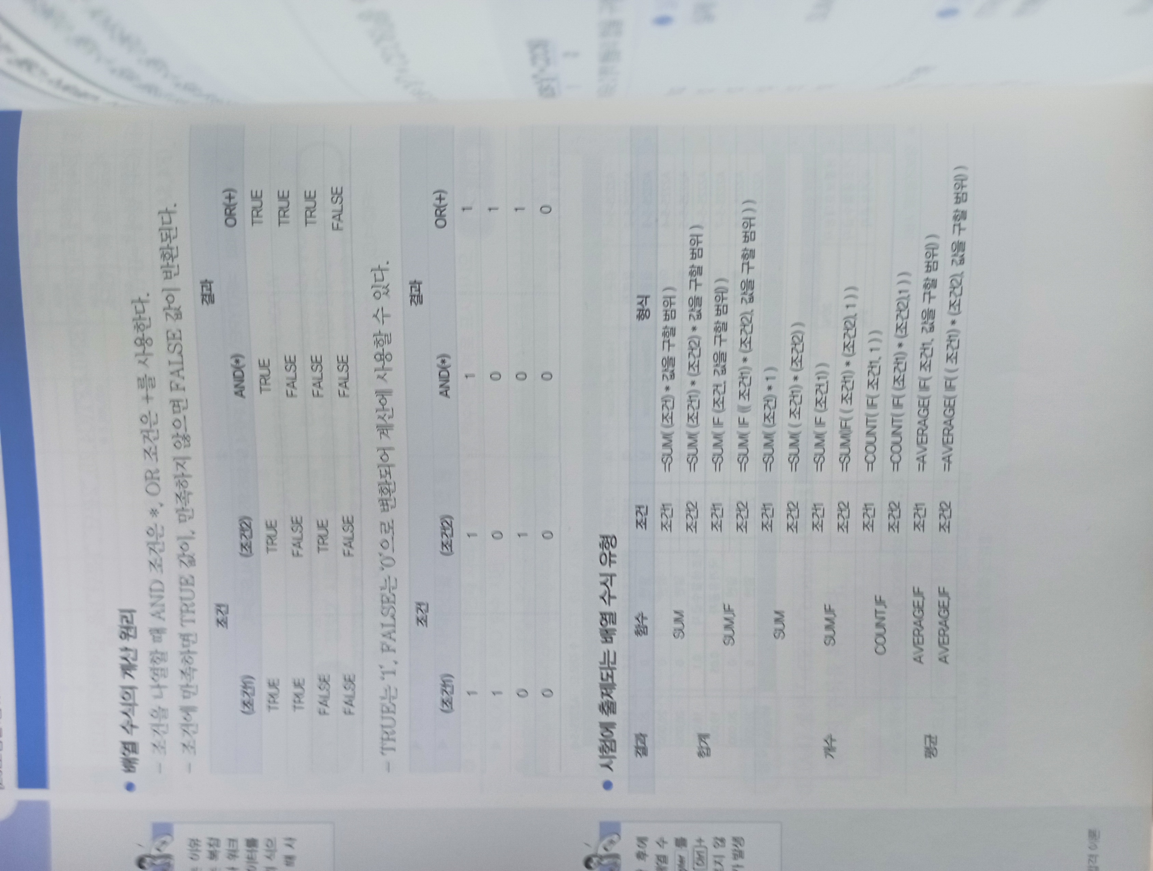

배열2
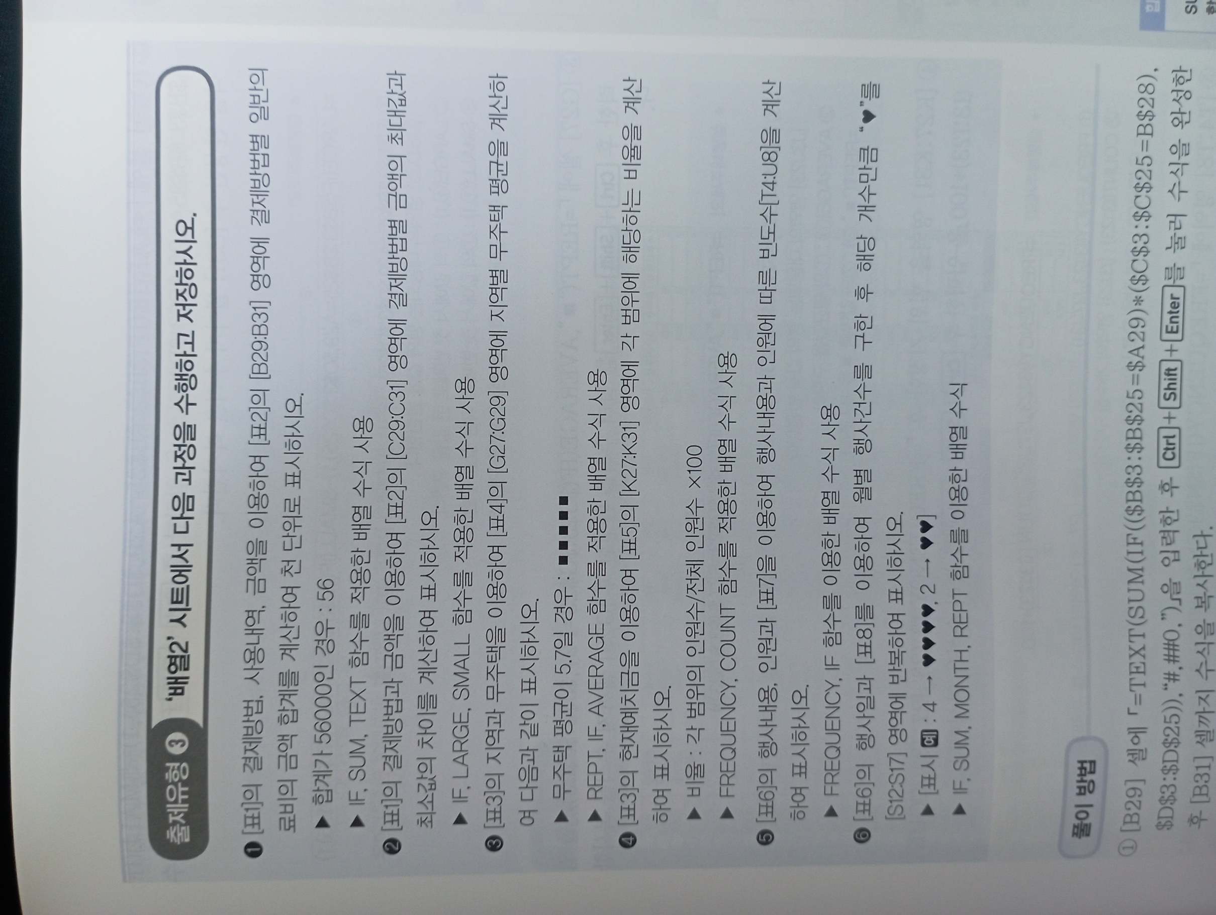
[표1] |  |  |  | [표3] |  |  |  |  |  | [표6]
성명 | 결제방법 | 사용내역 | 금액 | 번호 | 지역 | 전용면적 | 현재예치금 | 무주택 | 부양가족수 | 성명 | 행사내용 | 인원 | 행사일 | [표7] 행사내용과 인원에 따른 빈도수
김라희 | 직불카드 | 일반의료비 | 6,800 | SB-1 | 서울, 부산 | 85㎡ | 250 | 5 | 2 | 김기완 | 돌잔치 | 230 | 2022-04-05 | 인원수 |  | 돌잔치 | 결혼식
김라진 | 일반카드 | 교육비 | 200,000 | KY-2 | 기타광역시 | 108㎡ | 800 | 5 | 5 | 성정아 | 돌잔치 | 390 | 2022-02-09 | 0 ~ | 200
김라희 | 일반카드 | 교육비 | 110,000 | KT-3 | 기타지역 | 59㎡ | 200 | 3 | 4 | 이기봉 | 돌잔치 | 120 | 2022-12-09 | 201 ~ | 300
김라희 | 직불카드 | 일반의료비 | 4,500 | SB-4 | 서울, 부산 | 108㎡ | 1500 | 5 | 5 | 안산진 | 돌잔치 | 350 | 2022-05-03 | 301 ~ | 400
김인호 | 직불카드 | 식비 | 123,000 | SB-5 | 서울, 부산 | 98㎡ | 550 | 8 | 2 | 이석호 | 결혼식 | 150 | 2022-04-04 | 401 ~ | 500
강숙희 | 직불카드 | 일반의료비 | 53,200 | KY-6 | 기타광역시 | 98㎡ | 400 | 6 | 1 | 양미진 | 돌잔치 | 452 | 2022-02-05 | 501 ~ | 600
김인호 | 법인카드 | 교통비 | 31,100 | KY-7 | 기타광역시 | 50㎡ | 300 | 5 | 2 | 유인하 | 결혼식 | 210 | 2022-03-02
강숙희 | 현금영수증 | 식비 | 62,140 | KT-8 | 기타지역 | 98㎡ | 250 | 9 | 3 | 김경지 | 결혼식 | 215 | 2022-01-03 | [표8] 월별 행사건수
김석진 | 현금영수증 | 일반의료비 | 7,800 | KT-9 | 기타지역 | 69㎡ | 350 | 4 | 4 | 이신호 | 돌잔치 | 153 | 2022-02-20 | 월 | 행사건수
이효인 | 현금영수증 | 일반의료비 | 15,000 | KY-10 | 기타광역시 | 59㎡ | 300 | 3 | 2 | 최익현 | 돌잔치 | 412 | 2022-02-06 | 1월
김라희 | 일반카드 | 보험료 | 52,500 | KT-11 | 기타지역 | 84㎡ | 100 | 5 | 1 | 김상중 | 돌잔치 | 523 | 2022-05-03 | 2월
김석진 | 일반카드 | 일반의료비 | 132,000 | SB-12 | 서울, 부산 | 151㎡ | 2000 | 8 | 3 | 윤미화 | 결혼식 | 352 | 2022-04-20 | 3월
김라진 | 현금영수증 | 교육비 | 200,000 | KY-13 | 기타광역시 | 104㎡ | 500 | 2 | 2 | 이연경 | 결혼식 | 321 | 2022-03-15 | 4월
이효인 | 직불카드 | 일반의료비 | 12,500 | SB-14 | 서울, 부산 | 105㎡ | 800 | 8 | 2 | 김호야 | 결혼식 | 214 | 2022-04-25 | 5월
김인호 | 현금영수증 | 보험료 | 123,900 | KT-15 | 기타지역 | 98㎡ | 250 | 3 | 1 | 이솔비 | 결혼식 | 251 | 2022-05-30 | 6월
김라희 | 현금영수증 | 교육비 | 110,000 | SB-16 | 서울, 부산 | 69㎡ | 450 | 2 | 5 | 김은희 | 결혼식 | 360 | 2022-02-19
김라진 | 일반카드 | 보험료 | 62,400 | SB-17 | 서울, 부산 | 105㎡ | 1500 | 9 | 3 | 이미영 | 돌잔치 | 394 | 2022-06-10
이효인 | 현금영수증 | 일반의료비 | 3,400 | KT-18 | 기타지역 | 113㎡ | 500 | 9 | 2 | 조신정 | 결혼식 | 387 | 2022-05-26
김석진 | 현금영수증 | 일반의료비 | 2,900 | KY-23 | 기타광역시 | 105㎡ | 800 | 5 | 2 | 안혜정 | 돌잔치 | 458 | 2022-03-19
김인호 | 법인카드 | 회식 | 562,000 | KT-24 | 기타지역 | 69㎡ | 300 | 13 | 2 | 김윤희 | 돌잔치 | 294 | 2022-03-20
이효인 | 현금영수증 | 일반의료비 | 13,900 | SB-25 | 서울, 부산 | 98㎡ | 500 | 1 | 1 | 이남동 | 결혼식 | 597 | 2022-01-30
이효인 | 현금영수증 | 일반의료비 | 5,700 |  |  |  |  |  |  | 김윤남 | 결혼식 | 481 | 2022-03-25
강숙희 | 직불카드 | 교육비 | 100,000 | [표4] 지역별 무주택 평균 |  |  | [표5] 현재예치금 비율 |  |  | 윤석현 | 돌잔치 | 254 | 2022-04-29
 |  |  |  | 지역 | 무주택 평균 |  | 현재예치금 |  | 비율 | 최동국 | 돌잔치 | 398 | 2022-05-26
[표2] | 단위 : 천원 |  |  | 서울, 부산 |  |  | 0 ~ | 200 |  | 양용진 | 결혼식 | 251 | 2022-06-10
결제방법 | 일반의료비 | 최대값과 최저값의 차이 |  | 기타광역시 |  |  | 201 ~ | 400 |  | 김원성 | 결혼식 | 394 | 2022-05-08
일반카드 |  |  |  | 기타지역 |  |  | 401 ~ | 600 |  | 양숙경 | 결혼식 | 540 | 2022-04-09
직불카드 |  |  |  |  |  |  | 601 ~ | 1000 |  | 홍인식 | 결혼식 | 480 | 2022-03-02
현금영수증 |  |  |  |  |  |  | 1001 ~ | 3000 |  | 김봉선 | 결혼식 | 271 | 2022-06-26

사용자정의
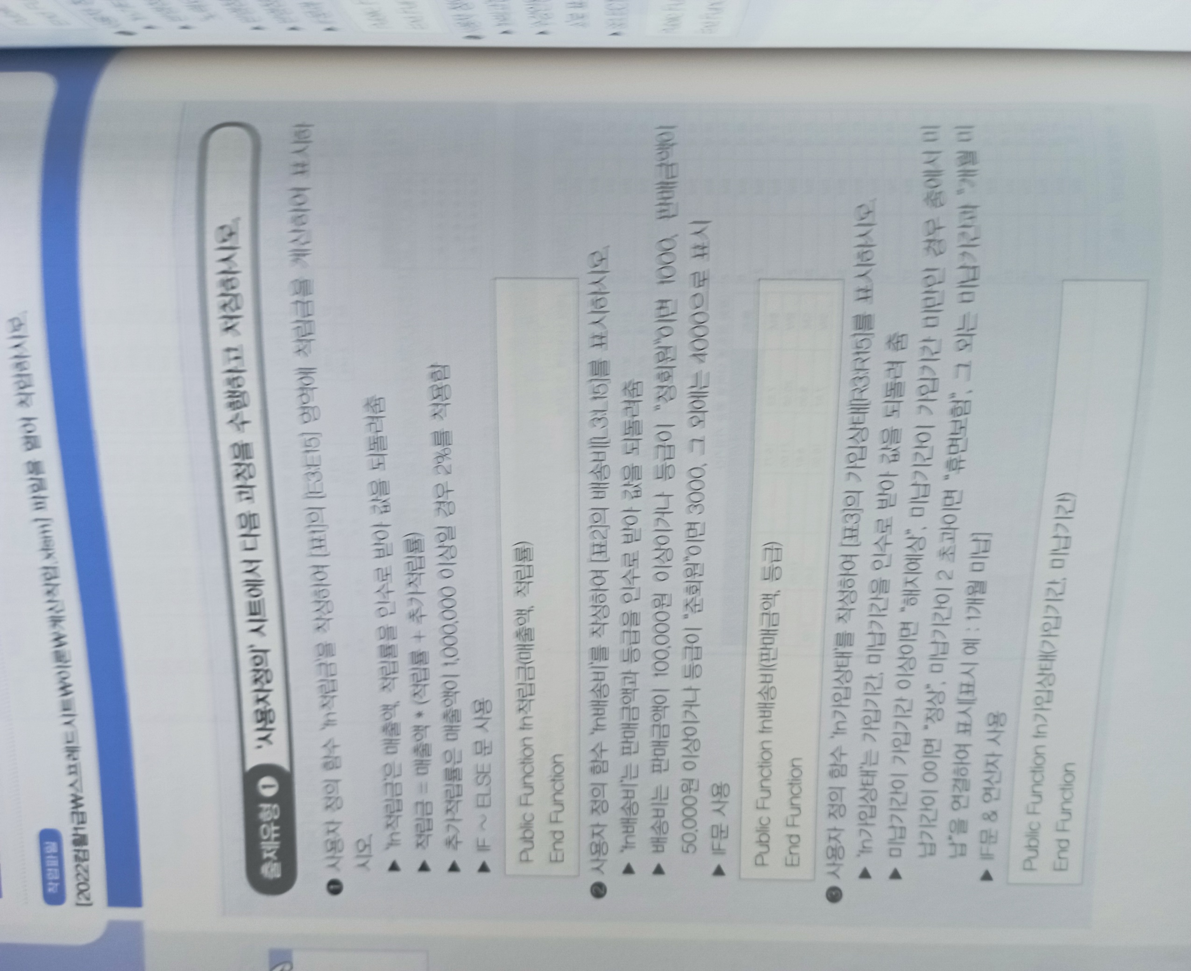
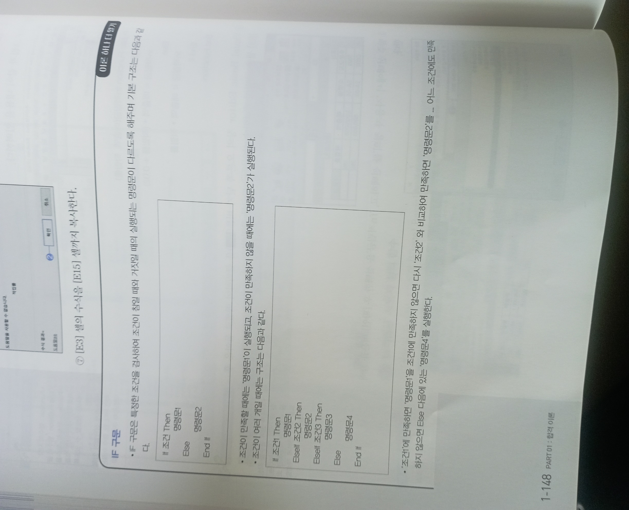
[표1] |  |  |  |  | [표2] |  |  |  |  |  | [표3]
주문코드 | 모델명 | 매출액 | 적립률 | 적립금 | 구매자 | 수량 | 단가 | 판매금액 | 등급 | 배송비 | 가입나이 | 코드 | 가입기간 | 미납기간 | 가입상태
T001 | SA-04 | 1,000,000 | 3% | 50,000 | 김은소 | 55 | 1,500 | 82,500 | 정회원 |  | 24 세 | BM | 5 | 3
C002 | SA-03 | 800,000 | 2% | 16,000 | 임채빈 | 20 | 3,000 | 60,000 | 준회원 |  | 41 세 | BW | 3 | 0
V006 | SA-04 | 750,000 | 1% | 7,500 | 한아름 | 20 | 2,000 | 40,000 | 비회원 |  | 50 세 | SM | 15 | 0
V003 | SA-06 | 150,000 | 3% | 4,500 | 유벼리 | 21 | 5,300 | 111,300 | 비회원 |  | 29 세 | SW | 15 | 0
T004 | SA-07 | 1,650,000 | 2% | 66,000 | 강한후 | 95 | 3,000 | 285,000 | 비회원 |  | 42 세 | SW | 5 | 1
C005 | SA-01 | 1,560,000 | 1% | 46,800 | 설진성 | 120 | 2,500 | 300,000 | 비회원 |  | 7 세 | SW | 10 | 0
V006 | SA-03 | 1,280,000 | 3% | 64,000 | 박호영 | 20 | 2,000 | 40,000 | 준회원 |  | 45 세 | SM | 14 | 1
C005 | SA-01 | 2,540,000 | 2% | 101,600 | 김새롬 | 25 | 5,300 | 132,500 | 비회원 |  | 16 세 | SW | 5 | 1
V003 | SA-03 | 3,512,000 | 3% | 175,600 | 임원이 | 55 | 2,500 | 137,500 | 정회원 |  | 51 세 | BM | 8 | 0
T001 | SA-07 | 790,000 | 1% | 7,900 | 이구름 | 30 | 2,000 | 60,000 | 준회원 |  | 46 세 | BM | 8 | 2
C002 | SA-02 | 4,500,000 | 2% | 180,000 | 김중건 | 25 | 5,300 | 132,500 | 준회원 |  | 22 세 | BM | 21 | 0
C002 | SA-07 | 2,453,000 | 3% | 122,650 | 고진웅 | 55 | 3,000 | 165,000 | 준회원 |  | 21 세 | SM | 20 | 0
V006 | SA-04 | 985,200 | 2% | 19,704 | 안대훈 | 32 | 5,300 | 169,600 | 비회원 |  | 13 세 | SW | 8 | 0

